상품제안서
타이틀리스트 Pro v1x 6구 | 상품코드: F11917

 |  |  |  |  |  |  | 02-412-0044 | www.easy1.co.kr
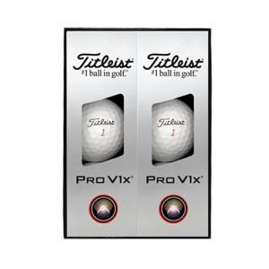

【상세/제작정보】 | <p><b><span style="font-size: 12pt;">** 재고가 부족할 수 있으니 미리 전화 부탁드립니다.&nbsp;</span></b></p><p><b><span style="font-size: 12pt;">** 배송비- 한박스 24개 / 5000원별도</span></b></p><p>&nbsp;</p>

【인쇄/포장옵션】 | 풀칼라 / 포장지포장

【공급단가】 | 수량 | 30~ | 50~ | 100~ | 300~ | 500~
*VAT별도 | 단가 | 38,000원 | 37,100원 | 35,530원 | 34,650원 | 33,750원

【상품 URL】 | https://dev.easy1.co.kr:443/src/goods_detail.php?gdno=11917

